Tabelle1
FUTURO BOATS ZX40

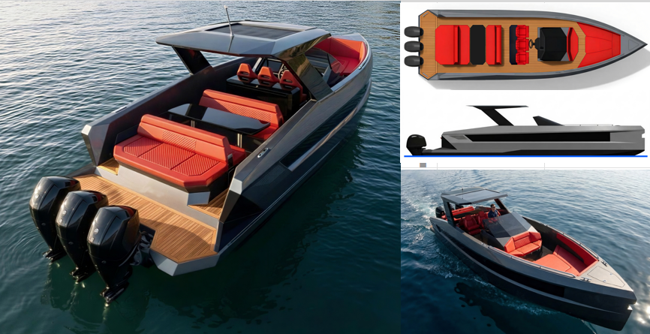

Preisliste 2026

Bitte wählen Sie Ihre Sprache: / Please choose your language. / Scegli la tua lingua.
 | Deutsch

FUTURO BOATS ZX40

TECHNISCHE DATEN:

Rumpflänge: | 12 m
Breite: | 3,65 m
Gewicht: | ab ca. 6.000 kg
Tiefgang min/max: | ca. 1,0 m
Kraftstofftank: | 800 l
Frischwassertank: | 200 l
Anzahl zugel. Personen | 10
Design Kategorie: | B/C

STANDARD EQUIPMENT:
KABINE | BADEZIMMER |  | COCKPIT
Schrank und Regale | Toilette |  | Sonnensofa und Sitzplätze
Beleuchtung 12V | Waschbecken |  | Kapitänssitze (3)
Teppich | Unterschrank |  | Tisch mit Getränkehalter
Fenster | Beleuchtung 12V |  | 230V Landanschluss
12V, 230V Steckdose | Fenster |  | Badeplattform und Badeleiter
Leselampe |  |  | Steuerrad
Bett für 2 Personen |  |  | Windschutzscheibe
Radio, Lautsprecher, Fernbedienung |  |  | LED Getränkehalter
Polster |  |  | Lautsprecher, wasserdicht
 |  |  | Beleuchtung 12V
DECK | TECHNIK |  | Hauptschalter Elektrik
Klampen versenkbar | Batterien inkl. Ladegerät |  | Hupe
Scheuerleiste | Bilgenpumpe |  | Plotter12"(3)
Navigationslichter | Kraftstofftank |  | Feuerlöscher
Ankerkasten mit Anker und Kette | Frischwassertank |  | Fender mit Festmacherleinen
ausklappbarer Rücksitz | Boiler |  | Stauchfächer
LED Getränkehalter | Kraftstoffsystem
Heckdusche | Stromkabel
 | Landstromanschluss
FUTURO BOATS ZX40

 |  | Preis inkl. Mwst | OPTION | Auswahl
3 x Yamaha Außenborder XF/LXF450XSA2, 3x 450PS |  | auf Anfrage |  | 0 €

FUTURO BOATS ZX40

zusätzliche Ausstattung |  | Preis inkl. Mwst | OPTION | Auswahl
Fernseher LED 24 in Kabine |  | auf Anfrage |  | 0 €
Professional Audio HIFI System Hertz (RGB) |  | auf Anfrage |  | 0 €
Kühlschrank 12V in Kabine |  | auf Anfrage |  | 0 €
Elektrische Toilette |  | auf Anfrage |  | 0 €
Elektrische Toilette m. Zerkleinerer |  | auf Anfrage |  | 0 €
Abwasserpaket |  | auf Anfrage |  | 0 €
Trimmsystem automatisch (ZipWake) |  | auf Anfrage |  | 0 €
Bugstrahlruder |  | auf Anfrage |  | 0 €
Elektrische Ankerwinde |  | auf Anfrage |  | 0 €
Kamerasystem Eagle Marine |  | auf Anfrage |  | 0 €
Unterwaserbeleuchtung mehrfarbig |  | auf Anfrage |  | 0 €
Cockpitbeleuchtung mehrfarbig |  | auf Anfrage |  | 0 €
Radar |  | auf Anfrage |  | 0 €
Sea Keeper |  | auf Anfrage |  | 0 €
hydraulische Gangway |  | auf Anfrage |  | 0 €
hydraulische Badeplattform |  | auf Anfrage |  | 0 €
Klimaanlage 230V |  | auf Anfrage |  | 0 €
Generator 3KW |  | auf Anfrage |  | 0 €
Antifouling / Unterwasseranstrich |  | auf Anfrage |  | 0 €
Jalousien Set |  | auf Anfrage |  | 0 €
T-Top mit RGB Beleuchtung |  | auf Anfrage |  | 0 €
Kühlschrank im Cockpit, 20 l |  | auf Anfrage |  | 0 €
Transport-/Winterverdeck |  | auf Anfrage |  | 0 €
zusätzlicher Benzintank + 100 ltr. |  | auf Anfrage |  | 0 €
Flexi-Teak |  | auf Anfrage |  | 0 €
Fernstart-/Stopp-System für den Motor |  | auf Anfrage |  | 0 €
Frischwasser-Motorspülung |  | auf Anfrage |  | 0 €
Sonderlenkrad |  | auf Anfrage |  | 0 €
Autopilot |  | auf Anfrage |  | 0 €
Plotter 22" (3) |  | auf Anfrage |  | 0 €
Ferngesteuerter Scheinwerfer |  | auf Anfrage |  | 0 €
VHF (AIS)-Funkgerät |  | auf Anfrage |  | 0 €
XM-Radio und Wetter |  | auf Anfrage |  | 0 €
Optionen für Angler: |  |  |  | 0 €
Elektrische Rollenausgänge – Paar |  | auf Anfrage |  | 0 €
Angelpaket – Heckbestuhlung |  | auf Anfrage |  | 0 €
Fischkasten |  | auf Anfrage |  | 0 €
Seewasser-Waschvorrichtung |  | auf Anfrage |  | 0 €
Fischkasten-Entleerung |  | auf Anfrage |  | 0 €
Süßwasser-Waschvorrichtung |  | auf Anfrage |  | 0 €
Seewasser-Waschvorrichtung |  | auf Anfrage |  | 0 €
Rutenhalter |  | auf Anfrage |  | 0 €

weitere Optionen auf Anfrage

Verkaufspreis inkl. 19% Mwst ab Lager Hilzingen |  |  |  | 0 €

Unverbindliche Preisempfehlung, Lieferung ab Werk. Irrtümer und Änderrungen vorbehalten. Gültig bis 31.01.2026
Recommended retail price, delivery ex works. Subject to errors and changes. Valid until January 31, 2026.
Prezzo consigliato non vincolante, consegna franco fabbrica. Con riserva di errori e modifiche. Valido fino al 31/01/2026.
Es gelten unsere AGB. / Our terms and conditions apply./ Si applicano le nostre Condizioni generali di contratto.
MIZU GmbH - Weidgang 8-14 - 78247 Hilzingen - www.mizu-marine.de

